Hướng dẫn sử dụng
HƯỚNG DẪN SỬ DỤNG TÍNH NĂNG NHẬP FILE EXCEL SẢN PHẨM

1. Mục đích tính nămg
Hỗ trợ các Shop khởi tạo nhiều sản phẩm bằng nhập file Excel
- Phù hợp cho các Shop có nhiều sản phẩm
- Dễ dàng tạo và nhập File

2. Hướng dẫn sử dụng

B1: Download File mẫu tại popup import danh sách sản phẩm
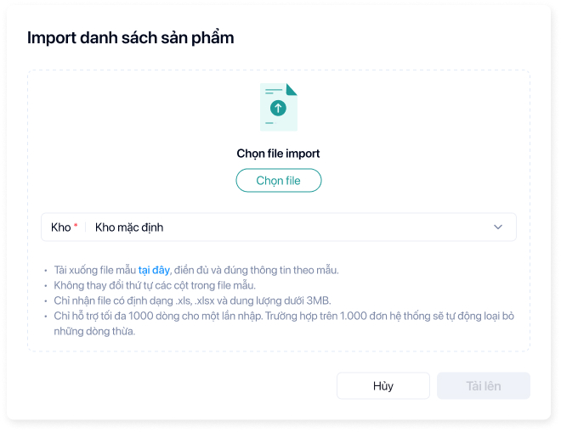

B2: Xóa dữ liệu nháp và điền thông tin các đơn cần nhập vào File

Các trường thông tin cần nhập như sau:

THÔNG TIN | YÊU CẦU DỮ LIỆU | MÔ TẢ
Tên phiên bản | Không bắt buộc | Tên phiên bản sản phẩm sẽ được sinh tự động khi khách hàng để trống cột này
Mã vạch sản phẩm | Không bắt buộc | Mã barcode của sản phẩm
Mã sản phẩm/SKU | Bắt buộc | Mã SKU là bắt buộc, nếu khách hàng để trống trường này thì hệ thống sẽ bỏ qua sản phẩm này không lưu vào hệ thống
 | Không được trùng lặp | Tối đa 30 ký tự
Tên sản phẩm | Bắt buộc | Bắt buộc nhập tên sản phẩm
 |  | Tối đa 255 ký tự
Mô tả ngắn | Không bắt buộc | Mô tả ngắn về sản phẩm
 |  | Tối đa 255 ký tự
Mã nhóm sản phẩm | Bắt buộc | Mã nhóm sản phẩm. Mã này phải tồn tại trong hệ thống, Nếu chưa có danh mục khách hàng vui lòng tạo danh mục trước.
 |  | Tối đa 30 ký tự
Đơn vị | Bắt buộc | Nhập đơn vị cho sản phẩm: Vd : Cái, tuýp, chai, hộp…
Khối lượng(g) | Không bắt buộc | Nhập khối lượng của sản phẩm. Khối lượng tính theo (g)
Tồn kho | Không bắt buộc | Nhập số lượng tồn kho hiện có của sản phẩm. Số lượng tồn kho này sẽ được đưa vào kho mặc định của hệ thống
Giá vốn | Không bắt buộc | Giá vốn sản phẩm, là giá nhập ước tính trên số lượng tồn kho của sản phẩm để hệ thống tính được giá trị tồn kho ban đầu của sản phẩm
Giá bán | Bắt buộc | Giá bán của của sản phẩm. Giá này được sử dụng khi tạo đơn hàng, Tuy nhiên khách hàng có thể thay đổi giá này khi tạo đơn hàng
Giá bán sỉ | Bắt buộc | Giá bán sỉ là giá cung cấp cho các đơn vị lấy sỉ. Giá này cũng có thể thay đổi khi xuất bán
Giá nhập | Bắt buộc | Giá này là giá nhập hàng từ nhà cung cấp. Tuy nhiên giá này cũng có thể tha đổi trên hóa đơn nhập hàng

B3: Nhập File vừa điều chỉnh hoặc tải lên

3. Một số lưu ý đối với các đơn hàng được nhập từ File Excel

- Cần chuyển định dạng file excel sang định dạng .XLS hoặc .XLSX trước khi nhập lên phần mềm
- File nhập lên có dung lượng tối đa 3MB và 5000 bản ghi

